chokoladekage
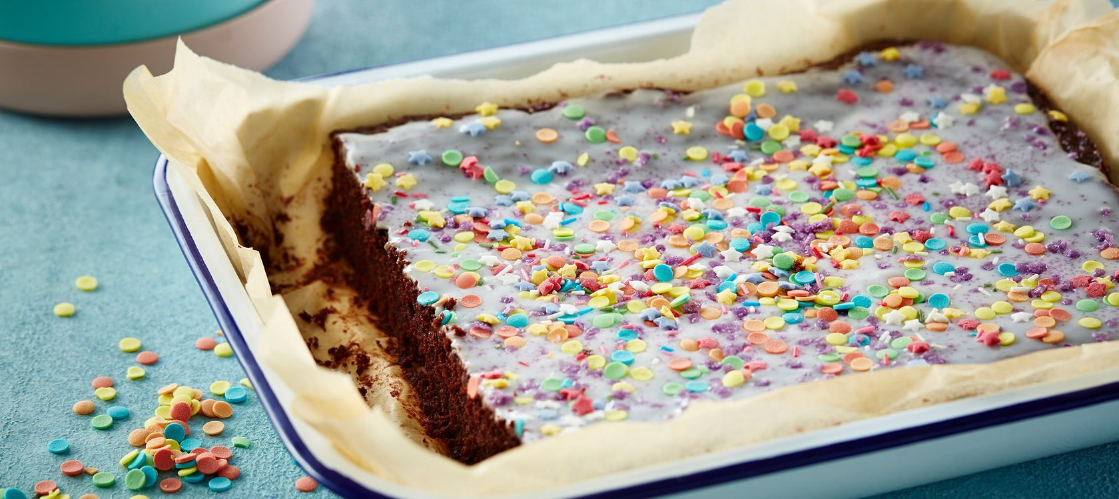
 | Kagedej (10 personer) | 1 person | 4 personer | 5 personer | 15 personer | 18 personer | 20 personer
350 | g sukker
175 | g hvedemel
4 | spsk kakaopulver
3 | tsk vaniljesukker
3 | tsk bagepulver
250 | g smør - smeltet
3 | æg
2 | dl kogende vand

 | Glasur
200 | g flormelis
3 | spsk vand

 | Pynt
 | kulørt krymmel
 | spiseligt glimmer

